周宁在库
026-355 | 码数 | 数量 | 款式 026-14 | 码数 | 数量
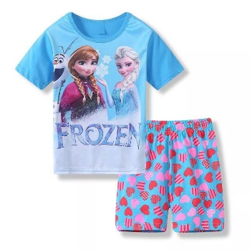 | 手 |  | 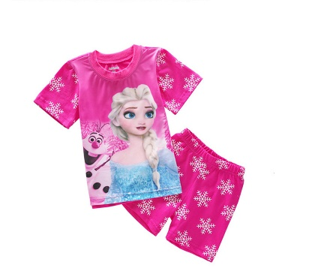 | 手
 | 2Y |  |  | 2Y
 | 3Y |  |  | 3Y
 | 4Y |  |  | 4Y
 | 5Y | 3 |  | 5Y | 8
 | 6Y | 4 |  | 6Y
 | 7Y | 7 |  | 7Y | 2
 | 码数 |  | 026-102 | 码数
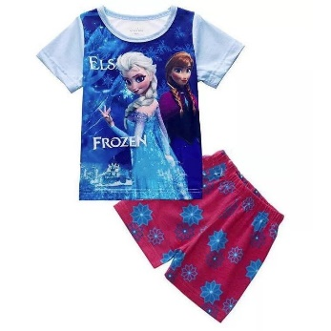 | 手 |  | 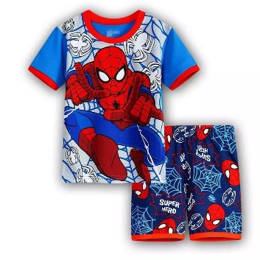 | 手
 | 2Y | 1 |  | 2Y
 | 3Y |  |  | 3Y
 | 4Y |  |  | 4Y | 6
 | 5Y |  |  | 5Y | 1
 | 6Y |  |  | 6Y
 | 7Y | 3 |  | 7Y
款式 | 码数 |  | 026-36 | 码数
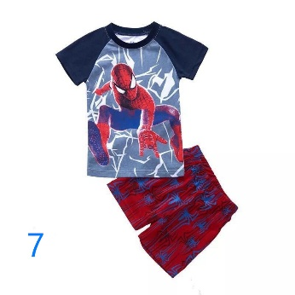 | 手 |  | 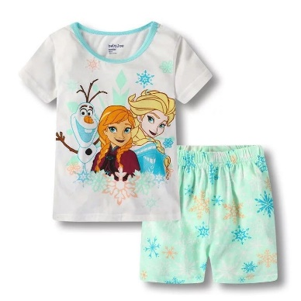 | 手
 | 2Y |  |  | 2Y
 | 3Y |  |  | 3Y
 | 4Y |  |  | 4Y
 | 5Y |  |  | 5Y
 | 6Y |  |  | 6Y | 2
 | 7Y | 3 |  | 7Y | 5
款式 | 码数 |  | 026-69 | 码数
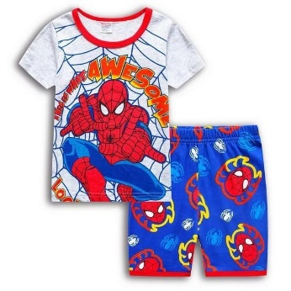 | 手 |  | 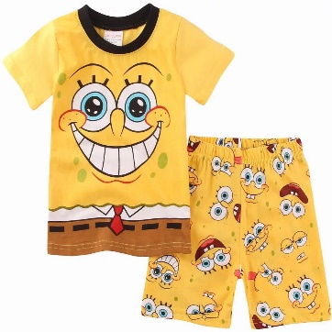 | 手
 | 2Y |  |  | 2Y
 | 3Y |  |  | 3Y | 1
 | 4Y |  |  | 4Y
 | 5Y | 2 |  | 5Y | 5
 | 6Y |  |  | 6Y
 | 7Y |  |  | 7Y
026-318 | 码数 |  | 026-70 | 码数
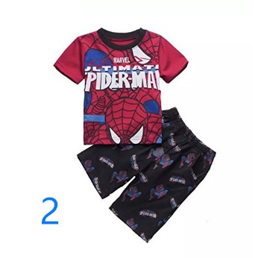 | 手 |  | 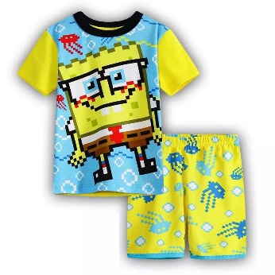 | 手
 | 2Y | 4 |  | 2Y | 1
 | 3Y | 3 |  | 3Y | 1
 | 4Y | 7 |  | 4Y | 1
 | 5Y | 11 |  | 5Y | 5
 | 6Y | 25 |  | 6Y | 2
 | 7Y | 14 |  | 7Y
026-539 | 码数 |  | 款式 | 码数
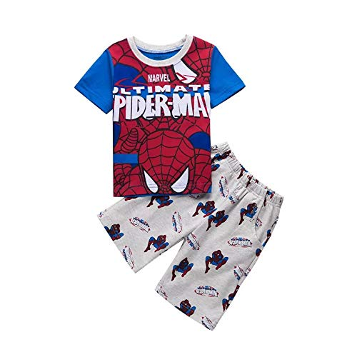 | 手 |  | 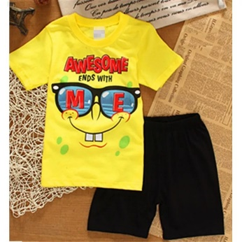 | 手
 | 2Y | 2 |  | 2Y
 | 3Y |  |  | 3Y | 2
 | 4Y |  |  | 4Y | 1
 | 5Y | 2 |  | 5Y
 | 6Y | 5 |  | 6Y
 | 7Y | 2 |  | 7Y
026-10 | 码数 |  | 026-108 | 码数
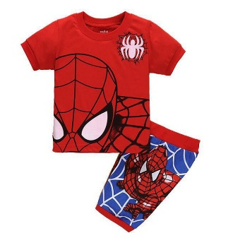 | 手 |  | 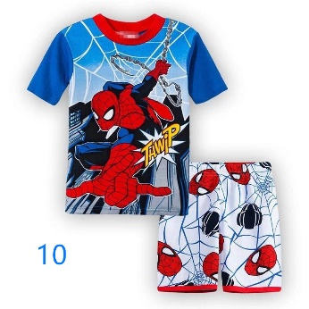 | 手
 | 2Y | 1 |  | 2Y | 3
 | 3Y |  |  | 3Y
 | 4Y | 11 |  | 4Y | 5
 | 5Y | 1 |  | 5Y | 2
 | 6Y | 17 |  | 6Y

 | 7Y | 25 |  | 7Y | 1
026-40 |  |  | 026-42
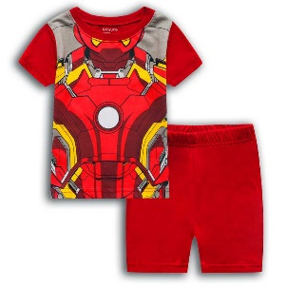 | 手 |  |  | 手
 | 2Y | 1 |  | 2Y
 | 3Y |  |  | 3Y
 | 4Y |  |  | 4Y
 | 5Y |  |  | 5Y | 1
 | 6Y |  |  | 6Y
 | 7Y |  |  | 7Y
026-38 | 码数 |  | 026-47 | 码数
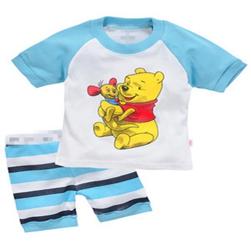 | 手 |  | 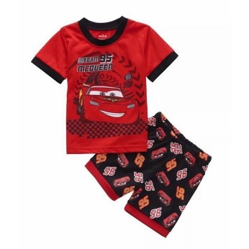 | 手
 | 2Y |  |  | 2Y
 | 3Y | 1 |  | 3Y
 | 4Y | 1 |  | 4Y
 | 5Y | 1 |  | 5Y
 | 6Y | 2 |  | 6Y
 | 7Y | 2 |  | 7Y
款式 | 码数 |  | 款式 | 码数
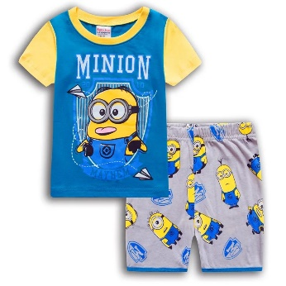 | 手 |  | 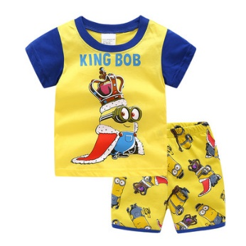 | 手
 | 2Y |  |  | 2Y
 | 3Y |  |  | 3Y
 | 4Y | 1 |  | 4Y | 7
 | 5Y | 2 |  | 5Y | 18
 | 6Y | 3 |  | 6Y | 12
 | 7Y |  |  | 7Y | 20
026-58 | 码数 |  | 0220-14 | 码数
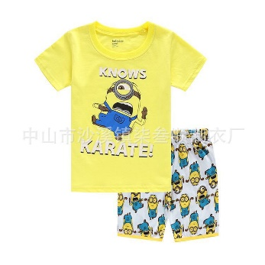 | 手 |  | 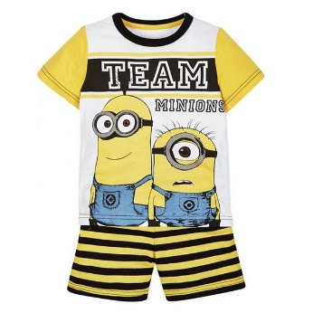 | 手
 | 2Y | 4 |  | 2Y | 2
 | 3Y |  |  | 3Y
 | 4Y | 4 |  | 4Y | 3
 | 5Y | 2 |  | 5Y | 5
 | 6Y | 1 |  | 6Y | 9
 | 7Y |  |  | 7Y | 3
026-31 41 | 码数 |  | 026-57 | 码数
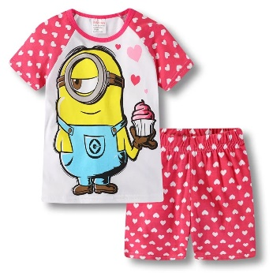 | 手 |  | 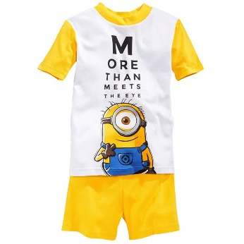 | 手
 | 2Y |  |  | 2Y
 | 3Y |  |  | 3Y
 | 4Y |  |  | 4Y | 3
 | 5Y | 3 |  | 5Y | 2
 | 6Y |  |  | 6Y | 1
 | 7Y |  |  | 7Y
026-100 | 码数 |  | 026-60 | 码数
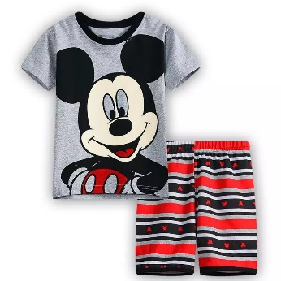 | 手 |  | 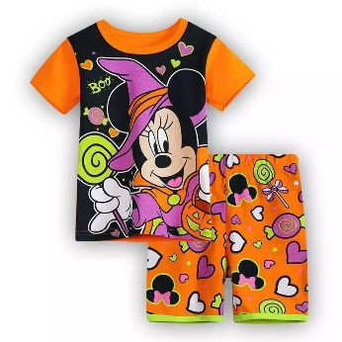 | 手
 | 2Y |  |  | 2Y | 4
 | 3Y |  |  | 3Y
 | 4Y | 2 |  | 4Y
 | 5Y | 2 |  | 5Y | 5
 | 6Y | 3 |  | 6Y | 5
 | 7Y | 2 |  | 7Y | 6
026-93 | 码数 |  | 款式 | 码数
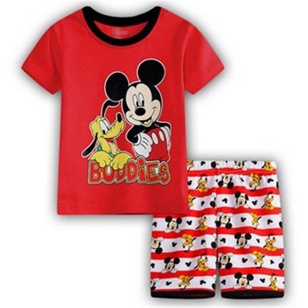 | 手 |  | 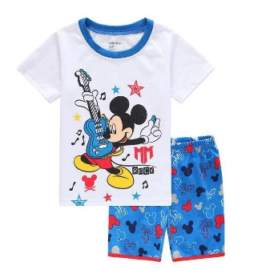 | 手
 | 2Y |  |  | 2Y
 | 3Y |  |  | 3Y
 | 4Y |  |  | 4Y
 | 5Y | 2 |  | 5Y
 | 6Y | 2 |  | 6Y
 | 7Y |  |  | 7Y
026-59 |  |  | 026-117 | 码数
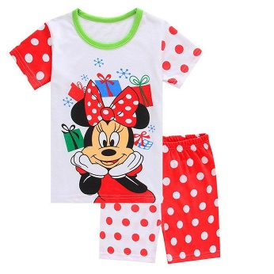 | 手 |  | 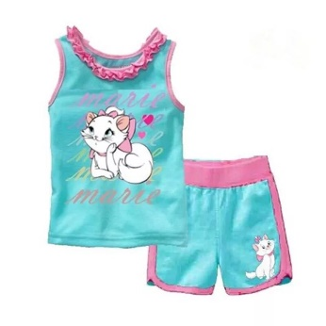 | 手
 | 2Y | 2 |  | 2Y
 | 3Y |  |  | 3Y
 | 4Y | 2 |  | 4Y
 | 5Y | 1 |  | 5Y | 2
 | 6Y | 1 |  | 6Y
 | 7Y | 2 |  | 7Y
026-89 | 码数 |  | 款式 | 码数
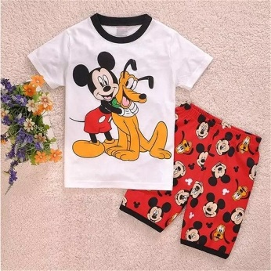 | 手 |  | 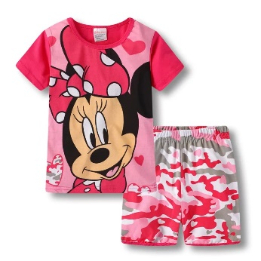 | 手
 | 2Y |  |  | 2Y | 1
 | 3Y |  |  | 3Y
 | 4Y |  |  | 4Y | 2
 | 5Y |  |  | 5Y | 8
 | 6Y |  |  | 6Y | 6
 | 7Y |  |  | 7Y | 4
026-385 | 码数 |  | 026-88 | 码数
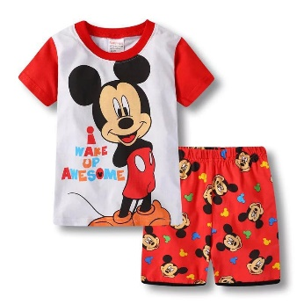 | 手 |  | 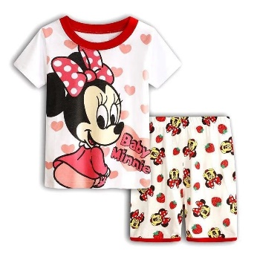 | 手
 | 2Y |  |  | 2Y
 | 3Y |  |  | 3Y
 | 4Y |  |  | 4Y
 | 5Y | 1 |  | 5Y
 | 6Y | 3 |  | 6Y
 | 7Y | 2 |  | 7Y | 3
026-92 | 码数 |  | 026-356 | 码数
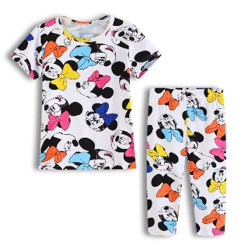 | 手 |  | 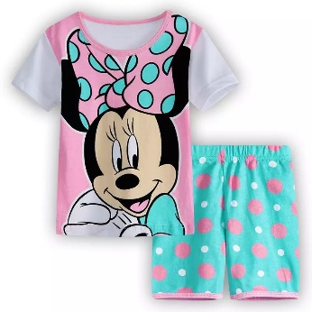 | 手
 | 2Y |  |  | 2Y | 6
 | 3Y |  |  | 3Y
 | 4Y |  |  | 4Y | 10
 | 5Y |  |  | 5Y | 13
 | 6Y | 1 |  | 6Y | 15
 | 7Y |  |  | 7Y | 11
026-51 | 码数 |  | 款式 | 码数
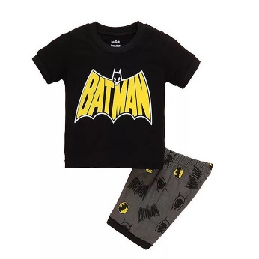 | 手 |  | 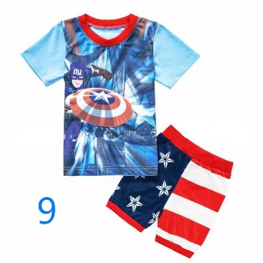 | 手
 | 2Y |  |  | 2Y | 2
 | 3Y | 1 |  | 3Y
 | 4Y | 1 |  | 4Y | 3
 | 5Y |  |  | 5Y | 3
 | 6Y | 2 |  | 6Y | 2
 | 7Y |  |  | 7Y | 5
026-120 | 码数 |  | 026-94 | 码数
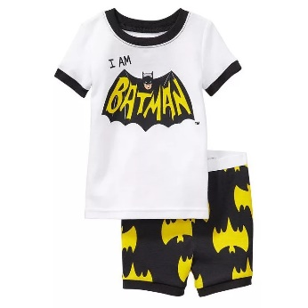 | 手 |  | 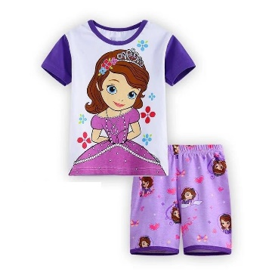 | 手
 | 2Y | 1 |  | 2Y
 | 3Y |  |  | 3Y
 | 4Y |  |  | 4Y | 6
 | 5Y | 2 |  | 5Y | 8
 | 6Y | 1 |  | 6Y | 10
 | 7Y | 2 |  | 7Y | 10
026-43 | 码数 |  | 026-446 | 码数
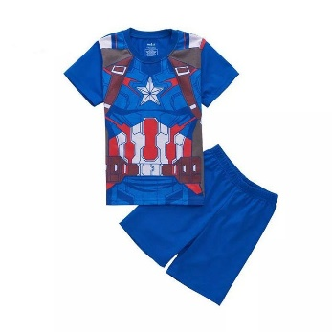 | 手 |  | 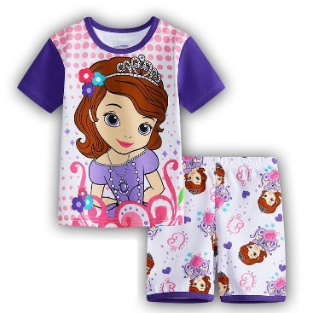 | 手
 | 2Y |  |  | 2Y
 | 3Y | 3 |  | 3Y
 | 4Y | 3 |  | 4Y
 | 5Y | 20 |  | 5Y
 | 6Y | 11 |  | 6Y
 | 7Y | 23 |  | 7Y | 5
026-120 | 码数 |  | 026-13 | 码数
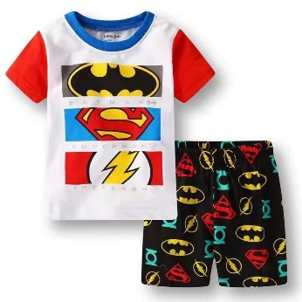 | 手 |  | 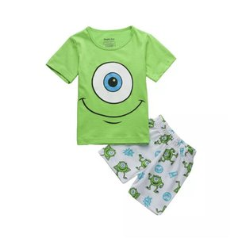 | 手
 | 2Y | 2 |  | 2Y | 5
 | 3Y |  |  | 3Y
 | 4Y | 5 |  | 4Y | 23
 | 5Y | 3 |  | 5Y | 25
 | 6Y | 4 |  | 6Y | 21
 | 7Y | 2 |  | 7Y | 23
026-225 | 码数 |  | 026-134 | 码数
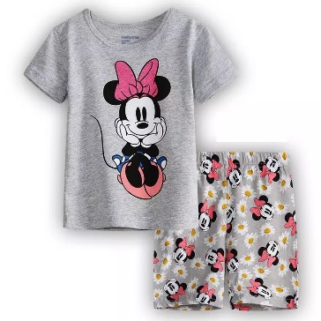 | 手 |  | 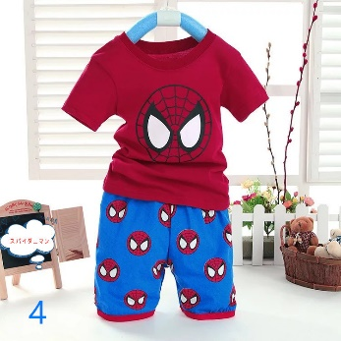 | 手
 | 2Y |  |  | 2Y | 1
 | 3Y |  |  | 3Y
 | 4Y |  |  | 4Y
 | 5Y | 3 |  | 5Y
 | 6Y | 1 |  | 6Y
 | 7Y | 4 |  | 7Y | 2
款式 | 码数 |  | 026-34 | 码数
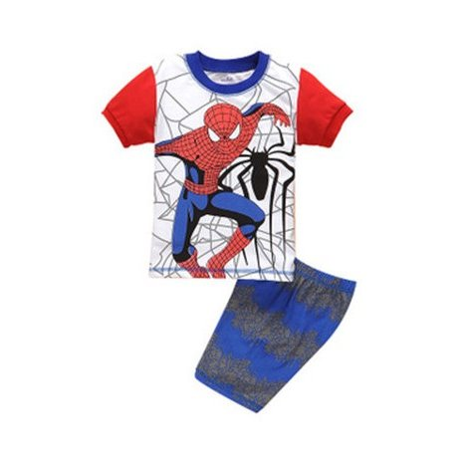 | 手 |  | 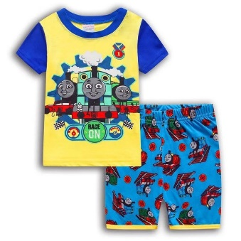 | 手
 | 2Y | 4 |  | 2Y
 | 3Y |  |  | 3Y
 | 4Y | 5 |  | 4Y
 | 5Y | 3 |  | 5Y | 1
 | 6Y |  |  | 6Y | 10
 | 7Y |  |  | 7Y | 12
026-39 | 码数 |  | 026-67 | 码数
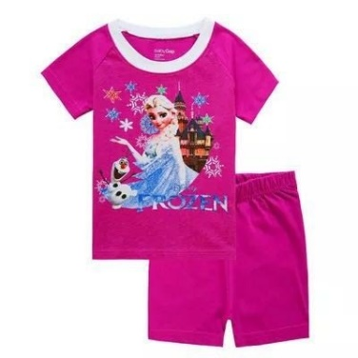 | 2Y | 2 | 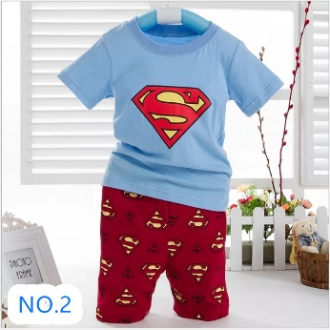 | 手
 | 3Y |  |  | 2Y | 5
 | 4Y | 1 |  | 3Y
 | 5Y | 1 |  | 4Y | 5
 | 6Y | 1 |  | 5Y | 8
 | 7Y | 3 |  | 6Y | 4
 | 7Y |  |  | 7Y | 7
026-55 | 码数 |  | 026-72 | 码数
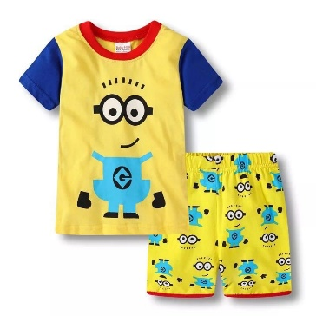 | 手 |  |  | 手
 | 2Y |  |  | 2Y | 1
 | 3Y |  |  | 3Y
 | 4Y |  |  | 4Y
 | 5Y | 1 |  | 5Y
 | 6Y | 3 |  | 6Y
 | 7Y |  |  | 7Y
026-560 | 码数 |  | 款式 | 码数
 | 手 |  |  | 手
 | 2Y |  |  | 2Y
 | 3Y |  |  | 3Y
 | 4Y |  |  | 4Y | 1
 | 5Y |  |  | 5Y | 2
 | 6Y | 3 |  | 6Y | 1
 | 7Y | 2 |  | 7Y | 3
026-66 | 码数 |  | 026-30 | 码数
 | 手 |  |  | 手
 | 2Y |  |  | 2Y | 2
 | 3Y | 3 |  | 3Y
 | 4Y | 2 |  | 4Y
 | 5Y | 1 |  | 5Y
 | 6Y | 3 |  | 6Y
 | 7Y |  |  | 7Y | 10
026-61 | 码数 |  | 026-2 | 码数
 | 手 |  |  | 手
 | 2Y | 1 |  | 2Y
 | 3Y |  |  | 3Y
 | 4Y | 4 |  | 4Y
 | 5Y |  |  | 5Y | 1
 | 6Y |  |  | 6Y
 | 7Y | 1 |  | 7Y
026-32 | 码数 |  | 026-325 | 码数
 | 手 |  |  | 手
 | 2Y |  |  | 2Y
 | 3Y |  |  | 3Y | 2
 | 4Y |  |  | 4Y | 2
 | 5Y | 2 |  | 5Y | 1
 | 6Y | 1 |  | 6Y
 | 7Y | 1 |  | 7Y
026-358 | 码数 |  | 026-647 | 码数
 | 手 |  |  | 手
 | 2Y | 1 |  | 2Y
 | 3Y |  |  | 3Y
 | 4Y | 1 |  | 4Y | 1
 | 5Y | 3 |  | 5Y
 | 6Y | 3 |  | 6Y | 1
 | 7Y | 5 |  | 7Y

